検索
受験番号検索

検索方法
１．「受付完了」のメールに記載されている到達番号を用意してください。

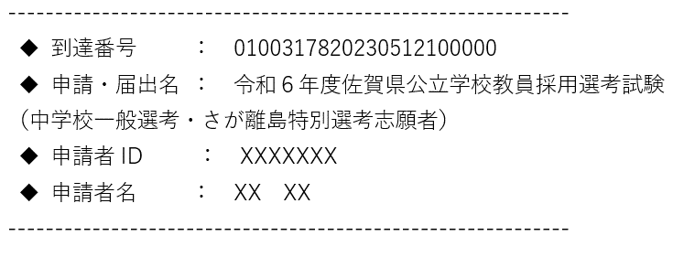
２．到達番号を４つに分けます。

３．下の緑色部分に補記して、あなたの到達番号を完成させてください。

 |  | 申請番号（到達番号）２２桁
申請番号22桁 |  | 共通番号（4桁） | 受験種別番号（4桁） | 申請年月日（8桁） |  |  | 申請日内連番６桁
 |  | 0100
 |  | 0100
 |  |  |  |  | #VALUE!
あなたの選考区分、受験番号は次のとおりになります。

 | 選考区分 |  |  |  |  | 受験番号

 | 試験区分

